List1
Příloha č. 1 - specifikace plnění VZ - čistící, úklidové prostředky, drogistické a jiné zboží pro ÚKZÚZ Brno, Hrounová 63/2, 656 06 Brno
Popis zboží VZ 5/2018 ÚKZÚZ Brno - Hroznová 63/2 | obrázek + množství | cena za ks bez DPH | cena za ks s DPH | cena množství bez DPH | cena množství s DPH
1) Sidolux Universal soda power Marseillské mýdlo 1 l, univerzální čistič na všechny povrchy a podlahy, (balení 12 ks), (Cif - Brilliance) | 72 kusů (6 balení)
2) Sidolux Universal soda power Blue Passion (Modrá vášeň) 1l, univerzální čistič na všechny povrchy a podlahy, (balení 12 ks), (Cif - Brilliance) | 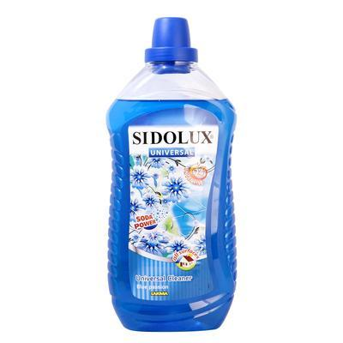 72 kusů (6 balení)
3) Sidolux Universal soda power Spring Meadow (Jarní louka) 1l, univerzální čistič na všechny povrchy a podlahy, (balení 12 ks), (Cif - Brilliance) | 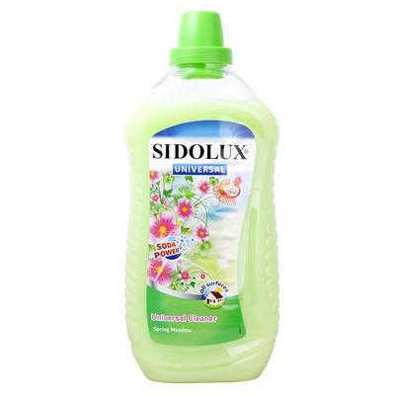 72 kusů (6 balení)
4) WC NET, Intense Ocean Fresh a Intense Mountain Fresh, gelový WC čistič, obsah 750 ml., (balení 12 ks), (WC NET) | 216 kusů (18 balení)
5) Zásobník CN wc papíru JUMBO 280mm - bílý, Rozměry hloubka, šířka, výška: 130x310x330 mm. Nástěnný zásobník na role toaletního papíru o průměru max. 28 cm a šířce 10 cm. Vyroben je z bílého ABS plastu se světle šedou základnou. Lze montovat na vruty i samolepky. (Zásobník na toaletní papír), ( ZS Chrlice) | 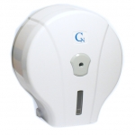 5 kusů
6) DN1TN: Dávkovač tekutého mýdla MERIDA TOP, objem 800 ml, mýdlo doplňované z kanystru , barva okénka na kontrolu objemu mýdla modrá, vyrobený z plastu ABS, uzamykatelný na klíček, šířka 11,5 cm, výška 25 cm, hloubka 11,5 cm, (Dávkovač mýdla) | 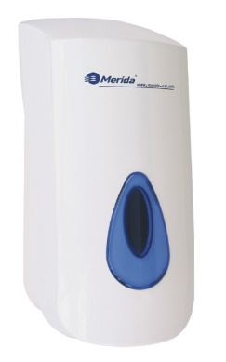 6 kusů
7) Sáčky do koše se zatahovací páskou, 600x800 mm - 60 litrů/10 ks v roličce. Mimořádně odolné proti roztržení a úniku tekutin, 40 mikronů, černé LDPE = igelit (Sáček do koše zatahovací) |  80 rolí
8) Zatahovací pytel (sáček do koše)LDPE se zatahovací páskou, 500x600 mm, 30-35l, 40 mikronů, černý, 15 kusů v roli, (600 kusů v balení), kvalita R (Sáček do koše zatahovací) | 40 rolí
9) Multifunkční čistící prostředek odstraňující prach, šmouhy a otisky. Obsahuje antistatické složky, které zabraňují opětovnému usazování prachu. Použití zejména na nábytek, kov, sklo a elektroniku. Pronto proti prachu, obsah 400 ml., 12 ks v balení. (Pronto) | 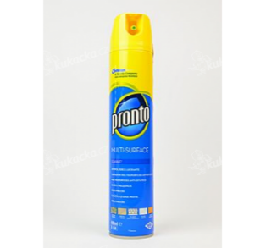 36 ks
10) Lékárenské papírové sáčky bílé, rozměr 7x11 cm, 6000 kusů v krabici, (Sáček lékárenský 7x11 cm) | 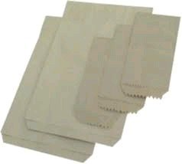 12.000,- Ks (2 krabice)
11) Tiskopis "STVRZENKA", formát A6, 3x25 listů, samopropis, trojlistá složka obsahuje svrzenku, kopii stvrzenky a juxtu složenky výrobce, SEVT, č. 30903300 (NUTNO VZÍT ZE SEVTU. OPTYS nemá vyražená evidenční čísla), (Tiskopis stvrzenka) | 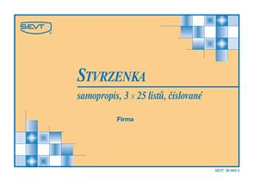 200 kusů
12) Papírový ručník bílý, 2 vrstvy, 100% celulóza, 3200 ks v kartonu (krabici) (Papírový ručník bílý) Celkem požadováno 50 krabic. Pokud je v kartonu nižší množství než 3200 ks (např. 3000 ks atp.) požadujeme dodat dopočet na 3200 ks v krabici! | 50 krabic
13) Toaletní papír dvouvrstvý, měkký, recykl, pevně navinut(do zásobníku)průměr návinu 23 cm, šíře 9 cm (1 balení po 6 kusech) (Toaletní papír velký) | 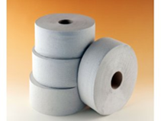 240 kusů (40 bal.)
14) Držák mopu "FLIPPER", délka 40cm, na MOP s jazyky, průměr styčné části s násadou - 23 mm (Držák na MOP) | 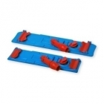 3 kusy
15) Aluminiová násada na držák MOPu FLIPPER, (uvedeno v této objednávce), průměr násady ve styčné části s držákem - 23 mm, (Násada na MOP) | 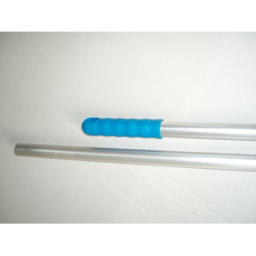 6 kusů
OBJEDNÁVKY GEMIN | CELKEM: |  |  | FALSE | 0

